상품제안서
미치코런던 래티스 세면타월 1P | 상품코드: F13707

 |  |  |  |  |  | 02-412-0044 | www.easy1.co.kr
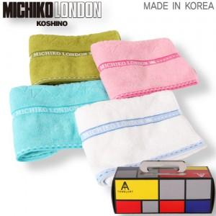

【상세/제작정보】 | *50개이상 인쇄 무료 (50개미만 인쇄 10,000원별도) *자수제직 별도문의

【인쇄/포장옵션】 | 자수 / 포장지포장

【공급단가】 | 수량 | 100~ | 500~ | 1,000~ | 3,000~
*VAT별도 | 단가 | 3,780원 | 3,640원 | 3,500원 | 3,360원

【상품 URL】 | https://dev.easy1.co.kr:443/src/goods_detail.php?gdno=13707

